Github
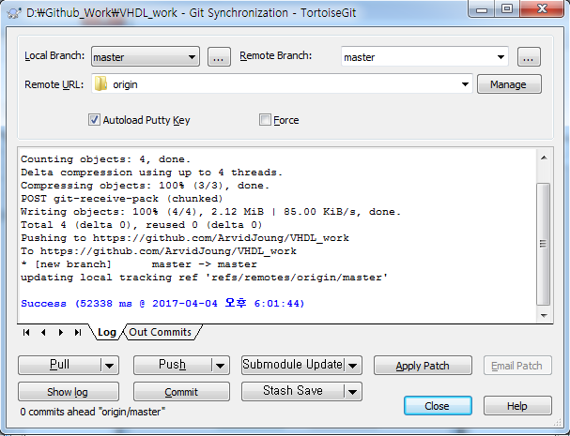
1. https://github.com/
 | ArvidJoung
 | gun.joung@gmail.com
 | ilovehwa0311

2. Continue
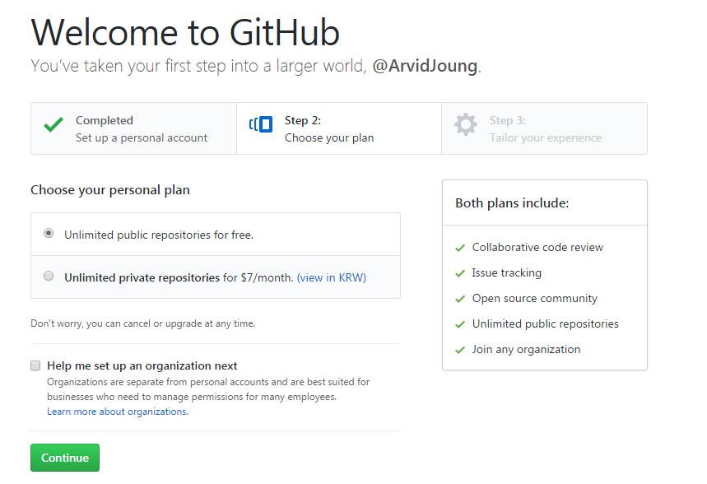

3. submit

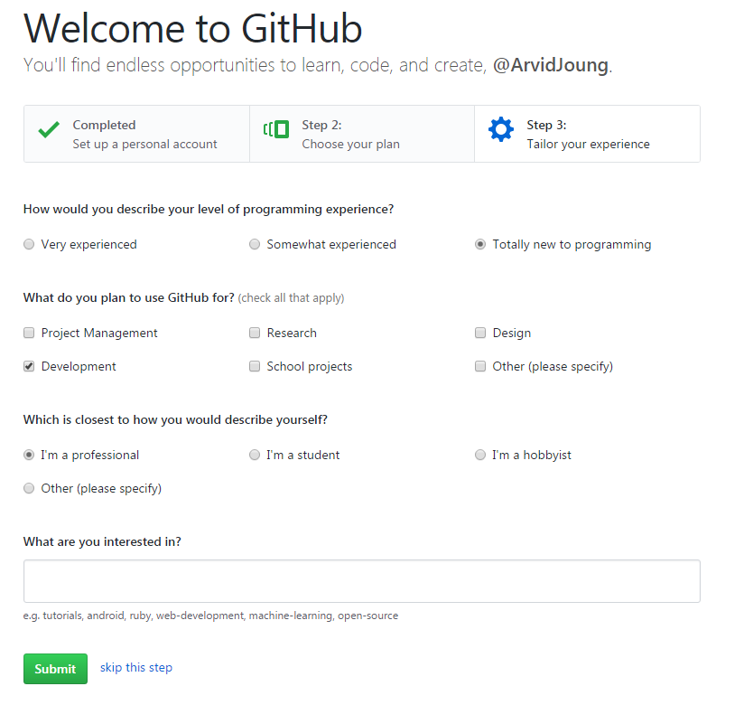

4. 등록된 e-mail로 verify mail check
5. Repository 생성

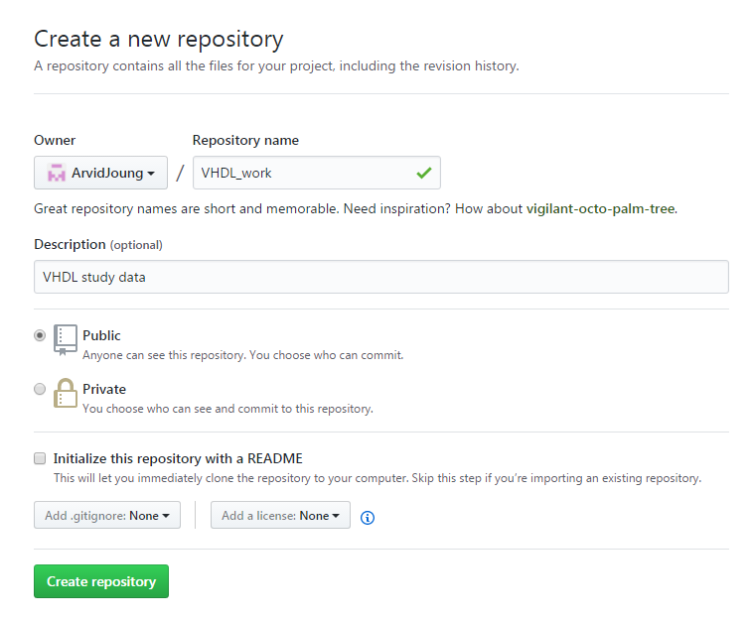

6. Repository 생성 후 화면
 | Repository 주소 : https://github.com/ArvidJoung/VHDL_work
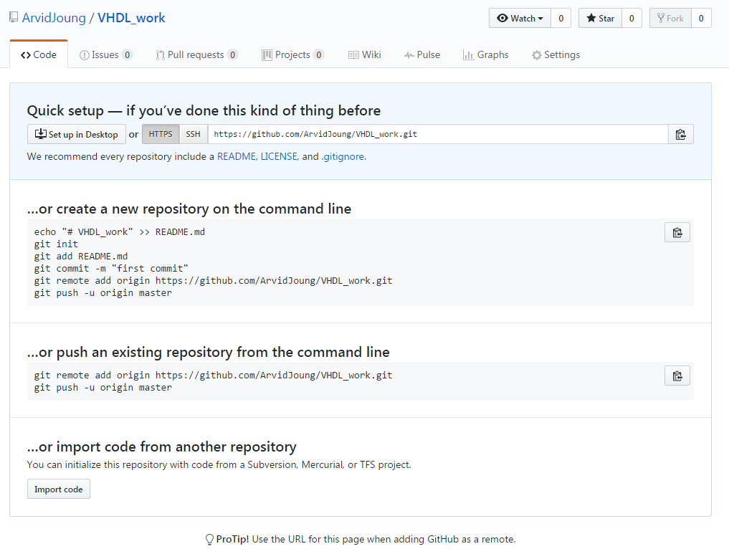

 | home 화면
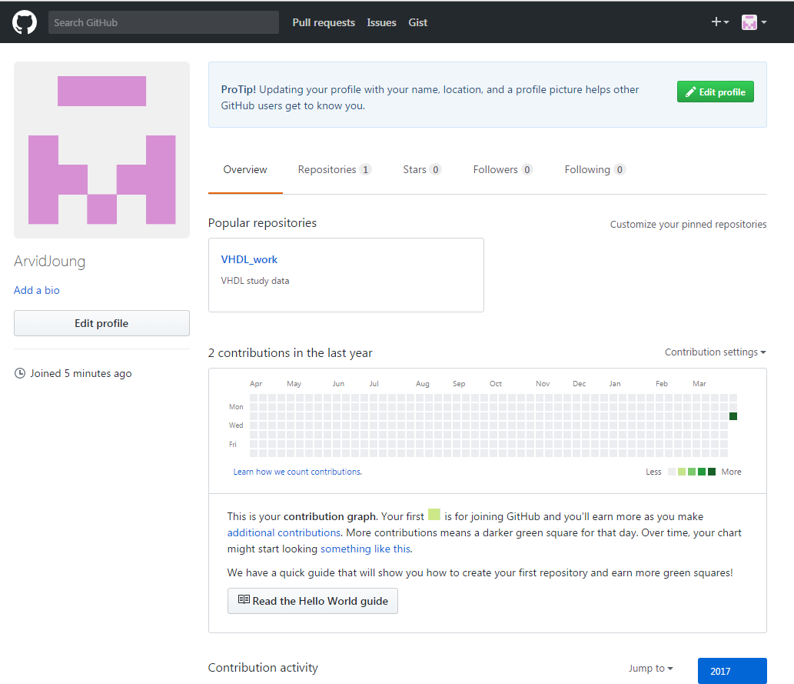

1. Local에 clone folder 생성
2. 탐색기에서 Git Clone 선택
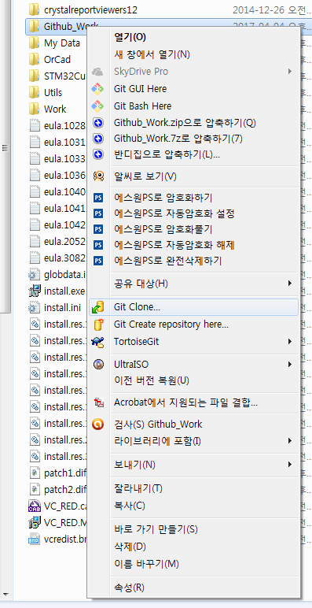

3. TortoiseGit에서 아래와 같이 Repository URL 등록
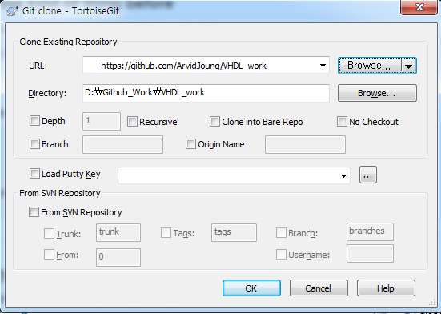
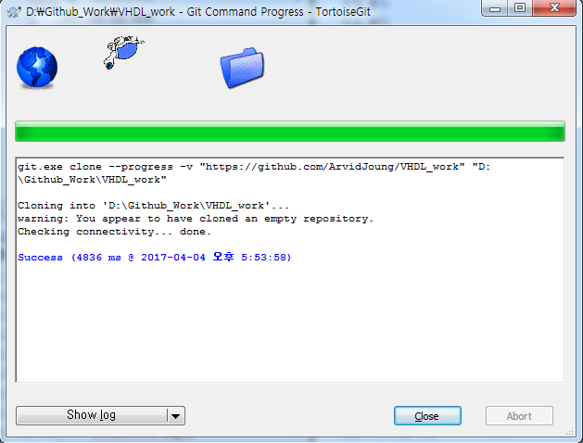

4. Local 대상 folder에서 Github에 올릴 Data를 Copy 후, Git Commit를 선택한다
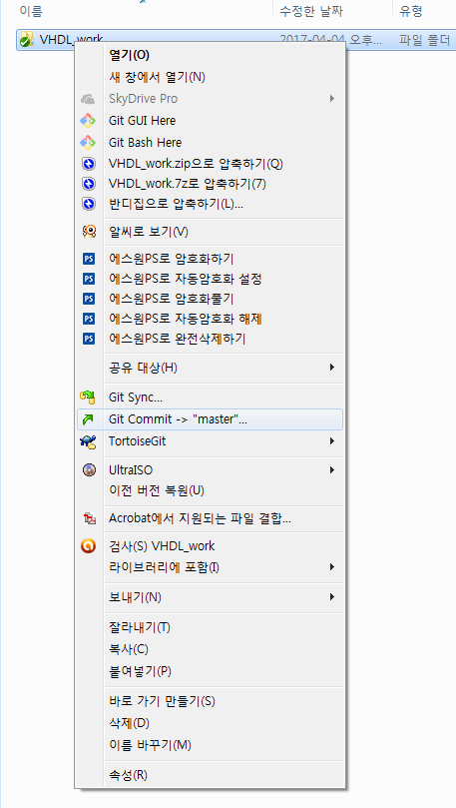

5. Message를 등록하고, Push할 file를 선택 후 OK
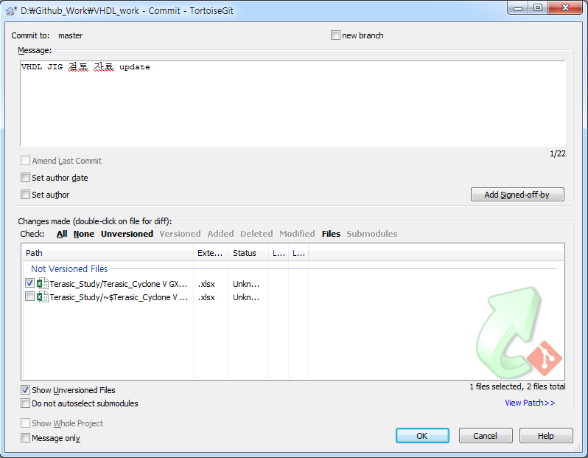

6. 정상적으로 commit이 완려되면 아래와 같은 화면이 나옴
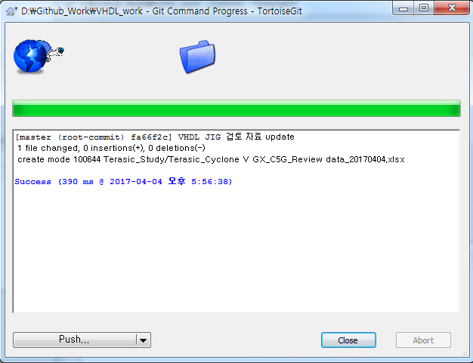

7. commit된 file를 Push하기 위해 대상 폴더에서 Git Sync를 선택함

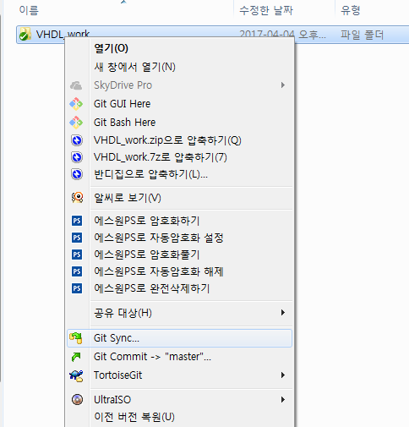

8. Sync 화면에서 GitHub의 URL 확인을 위해서는 Manage를 선택함. 불필요한 경우 Push 선택
9. Data를 Pull 및 Push하는 경우 Pull/Push 선택 |  | Manage 화면의 URL 확인
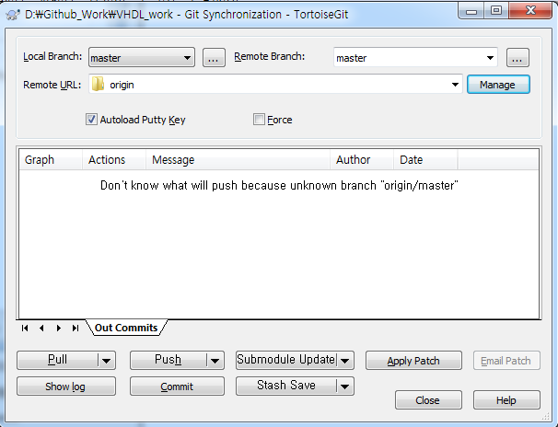
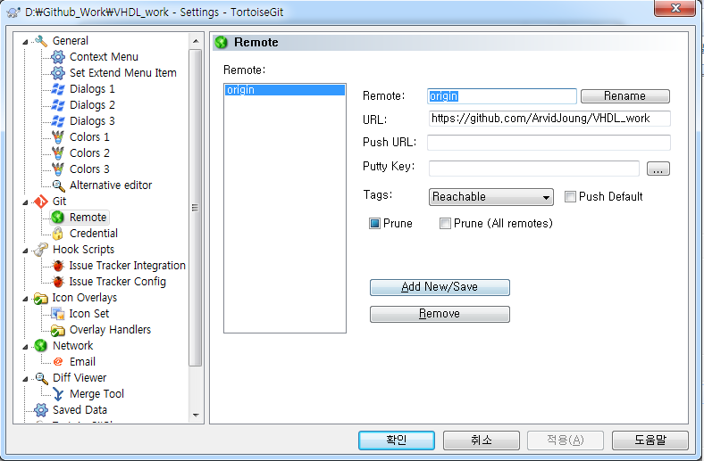

10. username, PW 입력 화면에서 GitHub ID,PW 기입 후 확인
11. Push 성공시 화면와 같은 화면이 나옴

